Лист1
Лабораторная № 5 |  | "Самонаклады листовых печатных машин"
Цель: | изучить конструкцию самонакладов листовых печатных машин, научиться определять их основные технологические характеристики
Вариант: | 4

vT | 0.2 | корость транспортировки
D | 0.3 | диаметр печатного цилиндра
tВ | 0.1
формат л | 84*108
T | 0.51 | время работы машины
lp | 0.84 | рабочая часть поверхности цилиндра
L | 0.84 | длина листов
Находим скорость печатания vП:
vП | 1.8479956786

Далее определяем коэффициент использования поверхности печатного цилиндра
K | 0.89126768131

Далее определяем S, S’, SП, SС
S | 0.082 |  | aп | 0.758
S' | 0.102 |  | ac | -0.758
Sп | 1.598 |  | aп' | 0.738
Sc | 0.082 |  | ac' | -0.738
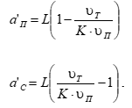
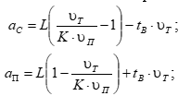

Определяем число раз, в которое скорость транспортировки бумажного листа
при ступенчатой подаче vС будет за данное время подачи листа меньше скорости транспортировки при по-следовательной подаче vП.

k | 19.487804878

Определяем производительность листовой печатной машины
θ | 0.95
β | 0.98
Пу | 6571.7647059

Вывод: производительность листовой печатной машины равна 6571 лист в час

